차트-1
1) B2B 계열의 차트 종류를 '표식이 있는 꺽은 선형'으로 변경하고, '보조축'으로 지정하시오
2)차트제목을 차트 위로 추가하여 '전자상거래 규모'를 입력하고 글꼴크기는 14pt로 설정하시오
3)C2C 계열의 1/4분기 요소에 데이터 레이블의 위치를 '바깥쪽 끝에'로 지정하여 추가하시오
4)범례 서식을 이용하여 범례 위치를 '위쪽'으로 변경하고, 범례의 도형스타일을
'색 윤곽선-파랑,강조5'로 설정하시오
5)차트영역에 그림자는 '안쪽가운데' 테두리 스타일은 '둥근 모서리'로 지정하시오
전자상거래 규모
 |  |  |  | (단위 : 십억원)
구분 | 4/4분기 | 3/4분기 | 2/4분기 | 1/4분기
B2B | 279,308 | 271,046 | 280,975 | 264,368
B2G | 26,318 | 11,934 | 18,696 | 13,701
B2C | 6,746 | 6,120 | 5,754 | 5,712
C2C | 3,662 | 3,341 | 3,318 | 3,093

정답
1) B2B 계열의 차트 종류를 '표식이 있는 꺽은 선형'으로 변경하고, '보조축'으로 지정하시오
2)차트제목을 차트 위로 추가하여 '전자상거래 규모'를 입력하고 글꼴크기는 14pt로 설정하시오
3)C2C 계열의 1/4분기 요소에 데이터 레이블의 위치를 '바깥쪽 끝에'로 지정하여 추가하시오
4)범례 서식을 이용하여 범례 위치를 '위쪽'으로 변경하고, 범례의 도형스타일을
'색 윤곽선-파랑,강조5'로 설정하시오
5)차트영역에 그림자는 '안쪽가운데' 테두리 스타일은 '둥근 모서리'로 지정하시오
전자상거래 규모
 |  |  |  | (단위 : 십억원)
구분 | 4/4분기 | 3/4분기 | 2/4분기 | 1/4분기
B2B | 279,308 | 271,046 | 280,975 | 264,368
B2G | 26,318 | 11,934 | 18,696 | 13,701
B2C | 6,746 | 6,120 | 5,754 | 5,712
C2C | 3,662 | 3,341 | 3,318 | 3,093

전자상거래 규모

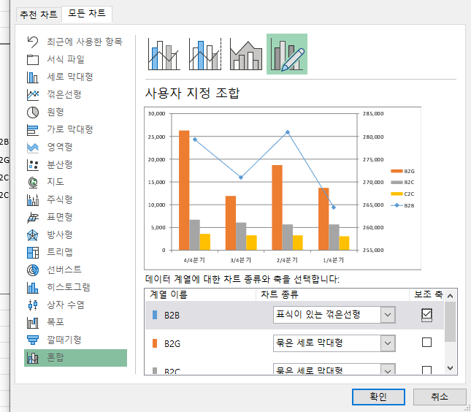
 |  |  |  |  | 1. B2B만 ‘표식이 있는 꺾은선형 + 보조축’으로 변경

 |  |  |  |  | 1. 차트에서 파란색 B2B 막대 하나를 클릭합니다.
 |  |  |  |  | → 파란색 막대 4개가 모두 선택되어야 합니다.

 |  |  |  |  | 2. 마우스 오른쪽 버튼 → 계열 차트 종류 변경
 |  |  |  |  | 3. 차트 종류 변경 창에서 콤보를 선택합니다.
 |  |  |  |  | 4. B2B 행을 다음과 같이 설정합니다.
 |  |  |  |  | 차트 종류: 표식이 있는 꺾은선형
 |  |  |  |  | 오른쪽의 보조 축 체크
 |  |  |  |  | 5. 확인

 |  |  |  |  | 2. 차트 제목 넣기

 |  |  |  |  | 1. 차트를 클릭합니다.
 |  |  |  |  | 2. 차트 오른쪽 위의 + 단추(차트 요소) 클릭
 |  |  |  |  | 3. 차트 제목 체크
 |  |  |  |  | 4. 차트 위에 생긴 제목 상자를 클릭하고 다음 내용을 입력합니다.

 |  |  |  |  | 전자상거래 규모

 |  |  |  |  | 5. 제목을 드래그하여 선택한 뒤 홈 탭 → 글꼴 크기 14pt로 설정합니다.

 |  |  |  |  | 3. C2C의 1/4분기 값에만 데이터 레이블 추가

 |  |  |  |  | 오른쪽 끝의 아주 작은 노란색 막대가 C2C의 1/4분기 값입니다.

 |  |  |  |  | 1. 노란색 막대 중 아무거나 한 번 클릭
 |  |  |  |  | → 노란색 막대 4개가 모두 선택됩니다.

 |  |  |  |  | 2. 오른쪽 끝 1/4분기 노란색 막대만 다시 한 번 클릭
 |  |  |  |  | → 해당 막대 하나만 선택되어야 합니다.

 |  |  |  |  | 3. 마우스 오른쪽 버튼 → 데이터 레이블 추가
 |  |  |  |  | 4. 만들어진 숫자 레이블을 마우스 오른쪽 버튼으로 클릭
 |  |  |  |  | 5. 데이터 레이블 서식
 |  |  |  |  | 6. 오른쪽 창의 레이블 옵션에서 위치를 바깥쪽 끝에로 설정합니다.

 |  |  |  |  | 최종적으로 3,093이라는 값만 표시됩니다.

 |  |  |  |  | 4. 범례 위치와 색상 변경

 |  |  |  |  | 범례를 위쪽으로 이동

 |  |  |  |  | 1. 차트 오른쪽의 범례 부분을 클릭합니다.
 |  |  |  |  | 2. 마우스 오른쪽 버튼 → 범례 서식
 |  |  |  |  | 3. 오른쪽 서식 창에서 범례 옵션 선택
 |  |  |  |  | 4. 범례 위치를 위쪽으로 변경합니다.

 |  |  |  |  | 또는 차트 오른쪽의 + 버튼 → 범례 오른쪽 화살표 → 위쪽을 선택해도 됩니다.

 |  |  |  |  | 범례 배경색 변경

 |  |  |  |  | 1. 범례가 선택된 상태에서 오른쪽 범례 서식 창의 채우기 및 선 아이콘을 선택합니다.
 |  |  |  |  | 2. 채우기 → 단색 채우기
 |  |  |  |  | 3. 색 → 테마 색에서 청록, 강조 5를 선택합니다.

 |  |  |  |  | 색상표에서 보통 청록색 계열의 ‘강조 5’ 기본색을 선택하면 됩니다.

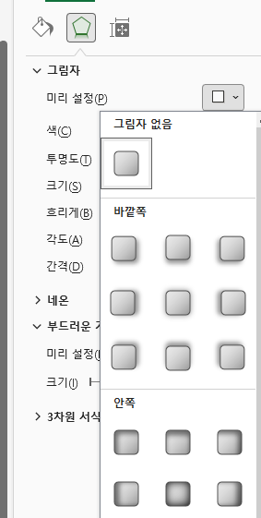
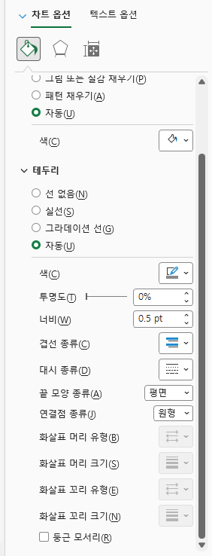
 |  |  |  |  | 5

차트-2
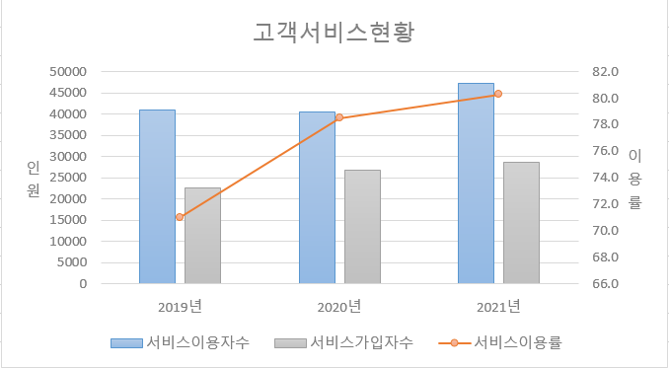
1)2019년~2021년의 '서비스 이용자수' '서비스 이용률' '서비스가입자수' 데이터를 이용하여 동일시트의 [B9:H21]에 차트 작성
2)'서비스 이용률'은 '표식이 있는 꺽은 선형'으로 변경하고 '보조 축'으로 지정하시오
3)차트 제목은 [B1] 셀과 연동 되도록 설정하시오
4)각 축의 제목은 <그림>과 같이 설정하고 텍스트 방향은 '스택형'으로 설정하시오
5)차트 영역은 '차트스타일3'을 지정하시오
고객서비스현황
 |  |  | (단위:천명, %)
항목 | 2018년 | 2019년 | 2020년 | 2021년
서비스이용자수 | 47128 | 41011 | 40549 | 47326
서비스이용률 | 74.5 | 71.0 | 78.5 | 80.3
서비스가입자수 | 20995 | 22647 | 26799 | 28589

정답2
1)2019년~2021년의 '서비스 이용자수' '서비스 이용률' '서비스가입자수' 데이터를 이용하요 동일시트의 [B9:H21]에 차트 작성
2)'서비스 이용률'은 '표식이 있는 꺽은 선형'으로 변경하고 '보조 축'으로 지정하시오
3)차트 제목은 [B1] 셀과 연동 되도록 설정하시오
4)각 축의 제목은 <그림>과 같이 설정하고 텍스트 방향은 '스택형'으로 설정하시오
5)차트 영역은 '차트스타일3'을 지정하시오
고객서비스현황
 |  |  | (단위:천명, %)
항목 | 2018년 | 2019년 | 2020년 | 2021년
서비스이용자수 | 47128 | 41011 | 40549 | 47326
서비스이용률 | 74.5 | 71.0 | 78.5 | 80.3
서비스가입자수 | 20995 | 22647 | 26799 | 28589

고객서비스현황

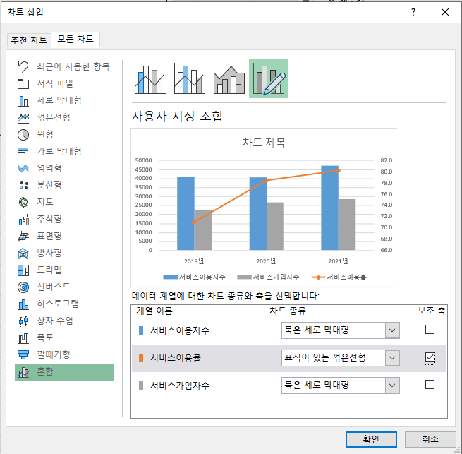

 |  |  |  |  |  | 이건 필요한 경우만

 |  |  |  |  | 4. 차트 제목을 B1 셀과 연결

 |  |  |  |  | 차트 제목 수식에 = 쓰고 b1셀 클릭후 엔터

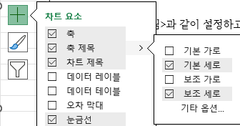
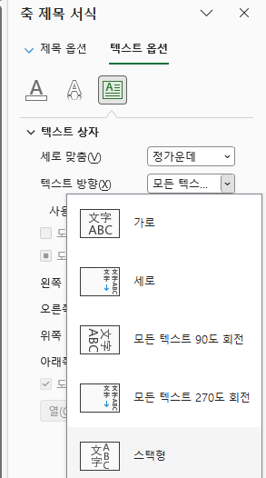
 |  |  |  |  | 5

 |  |  |  |  | 6

차트-3
문구 판매현황
1)'문구판매현황' 정보에서 '품목' 별로 '판매가'와 '판매량'이 표시되도록 데이터 범위를 수정하시오
2)세로(값)의 축의 최소값은 0, 최대값은 2,400, 주 단위는 400으로 지정하시오
3)세로(값)축의 가로축 교차를 1,000으로 지정하시오
4)'판매가'의 데이터 계열 서식의 옵션에서 '계열 겹치기"를 50%, '간격 너비'를 100%로 지정하시오
5)차트 영역에 '데이터 표'를 표시하시오
품목 | 판매가 | 목표량 | 판매량 | 달성율 | 판매총액
노트 | 1,500 | 1,500 | 1,800 | 120% | 2,700,000
연필 | 500 | 1,000 | 800 | 80% | 400,000
매직 | 1,800 | 550 | 620 | 113% | 1,116,000
잉크 | 2,000 | 2,000 | 1,500 | 75% | 3,000,000
파일 | 1,500 | 2,500 | 2,000 | 80% | 3,000,000
사이펜 | 1,500 | 450 | 540 | 120% | 810,000
지우개 | 1,000 | 600 | 800 | 133% | 800,000
수정액 | 500 | 500 | 520 | 104% | 260,000

문구 판매현황
 | 판매가 | 목표량 | 판매량
노트 | 1,500 | 1,500 | 1,800
연필 | 500 | 1,000 | 800
잉크 | 2,000 | 2,000 | 1,500
파일 | 1,500 | 2,500 | 2,000
수정액 | 500 | 500 | 520

정답3
문구 판매현황

1)'문구판매현황' 정보에서 '품목' 별로 '판매가'와 '판매량'이 표시되도록 데이터 범위를 수정하시오
2)세로(값)의 축의 최소값은 0, 최대값은 2,400, 주 단위는 400으로 지정하시오
3)세로(값)축의 가로축 교차를 1,000으로 지정하시오
4)'판매가'의 데이터 계열 서식의 옵션에서 '계열 겹치기"를 50%, '간격 너비'를 100%로 지정하시오
5)차트 영역에 '데이터 표'를 표시하시오(범례표지 포함)
품목 | 판매가 | 목표량 | 판매량 | 달성율 | 판매총액
노트 | 1,500 | 1,500 | 1,800 | 120% | 2,700,000
연필 | 500 | 1,000 | 800 | 80% | 400,000
매직 | 1,800 | 550 | 620 | 113% | 1,116,000
잉크 | 2,000 | 2,000 | 1,500 | 75% | 3,000,000
파일 | 1,500 | 2,500 | 2,000 | 80% | 3,000,000
사이펜 | 1,500 | 450 | 540 | 120% | 810,000
지우개 | 1,000 | 600 | 800 | 133% | 800,000
수정액 | 500 | 500 | 520 | 104% | 260,000

문구 판매현황
 | 판매가 | 판매량
노트 | 1,500 | 1,800
연필 | 500 | 800
잉크 | 2,000 | 1,500
파일 | 1,500 | 2,000
수정액 | 500 | 520

차트-4
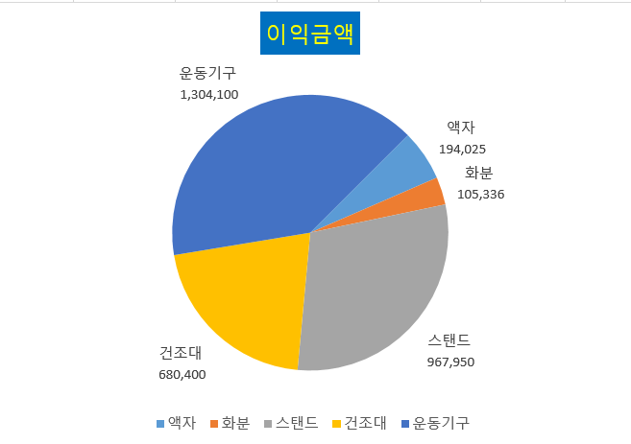
생활용품 판매현황
1)'이익금액' 계열만 차트에 표시도도록 데이터 범위를 지정하시오.
2)차트 종류를 '원형'으로 변경하시오.
3)차트 제목을 차트 위로 추가하여 '이익금액'으로 입력하고 글꼴색 '표준-노랑' , 채우기 색 '표준-파랑'으로 지정하시오
4) 차트에 데이터 레이블 '값'과 '항목이름' 을 표시하고, 레이블의 위치를 '바깥쪽 끝에'로 지정하시오.
5)첫째 조각의 각을 45도로 지정하시오.
제품명 | 수량 | 단가 | 판매금액 | 이익금액
액자 | 199 | 6,500 | 1,293,500 | 194,025
화분 | 132 | 3,800 | 501,600 | 105,336
가습기 | 160 | 20,000 | 3,200,000 | 768,000
스탠드 | 239 | 15,000 | 3,585,000 | 967,950
건조대 | 144 | 17,500 | 2,520,000 | 680,400
주방저울 | 122 | 5,600 | 683,200 | 95,648
운동기구 | 162 | 35,000 | 5,670,000 | 1,304,100

 | 판매금액 | 이익금액
액자 | 1,293,500 | 194,025
화분 | 501,600 | 105,336
스탠드 | 3,585,000 | 967,950
건조대 | 2,520,000 | 680,400
운동기구 | 5,670,000 | 1,304,100

정답4
생활용품 판매현황

1)'이익금액' 계열만 차트에 표시되도록 데이터 범위를 지정하시오.
2)차트 종류를 '원형'으로 변경하시오.
3)차트 제목을 차트 위로 추가하여 '이익금액'으로 입력하고 글꼴색 '표준-노랑' , 채우기 색 '표준-파랑'으로 지정하시오
4) 차트에 데이터 레이블 '값'과 '항목이름' 을 표시하고, 레이블의 위치를 '바깥쪽 끝에'로 지정하시오.
5)첫째 조각의 각을 45도로 지정하시오.
제품명 | 수량 | 단가 | 판매금액 | 이익금액
액자 | 199 | 6,500 | 1,293,500 | 194,025
화분 | 132 | 3,800 | 501,600 | 105,336
가습기 | 160 | 20,000 | 3,200,000 | 768,000
스탠드 | 239 | 15,000 | 3,585,000 | 967,950
건조대 | 144 | 17,500 | 2,520,000 | 680,400
주방저울 | 122 | 5,600 | 683,200 | 95,648
운동기구 | 162 | 35,000 | 5,670,000 | 1,304,100

이익금액
 | 이익금액
액자 | 194,025
화분 | 105,336
스탠드 | 967,950
건조대 | 680,400
운동기구 | 1,304,100

